상품제안서
지니큐 무선 7엽날개 자동회전 미니 탁상용 타이머 캠핑용 선풍기 | 상품코드: S46547

 |  |  |  |  |  |  | 02-713-8555 | www.synergygift.co.kr
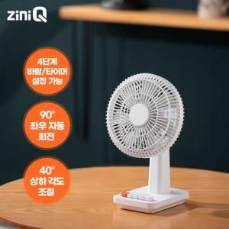

【상세/제작정보】

【인쇄/포장옵션】 | 레이저 / 포장지포장

【공급단가】 | 수량 | 20~ | 100~ | 300~ | 500~ | 1,000~
*VAT별도 | 단가 | 18,900원 | 17,100원 | 16,400원 | 16,100원 | 15,900원

【상품 URL】 | https://www.synergygift.co.kr:443/src/goods_detail.php?gdno=46547

